BLOQUEADO
50490760
10330

956215

0000944872

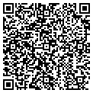 2022-05-26

